Sheet2
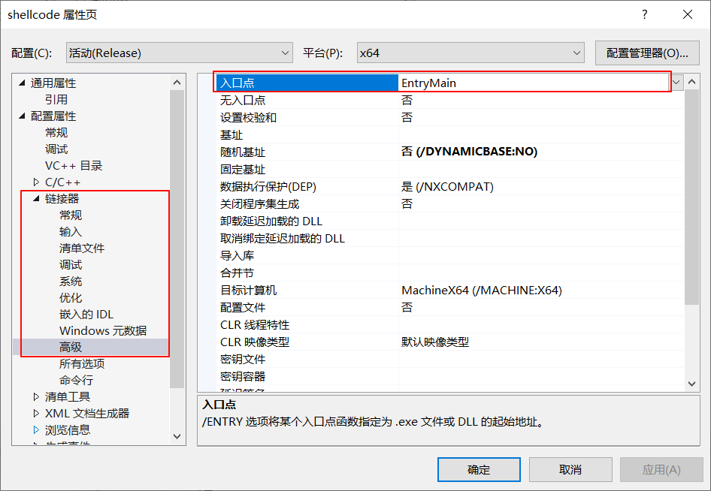
(1) 使用杂注修改
 | #pragma comment(linker,"/entry:EntryMain")

 | int EntryMain(int argc, _TCHAR* argv[])
 | {
 |  | return 0;
 | }

(2) 项目属性

Sheet3
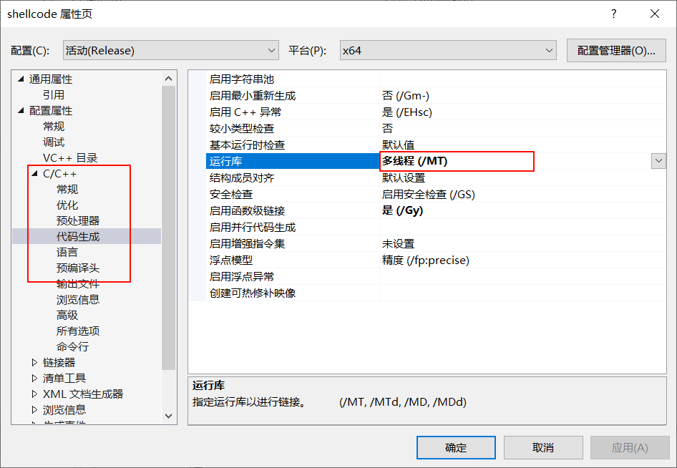

Sheet4
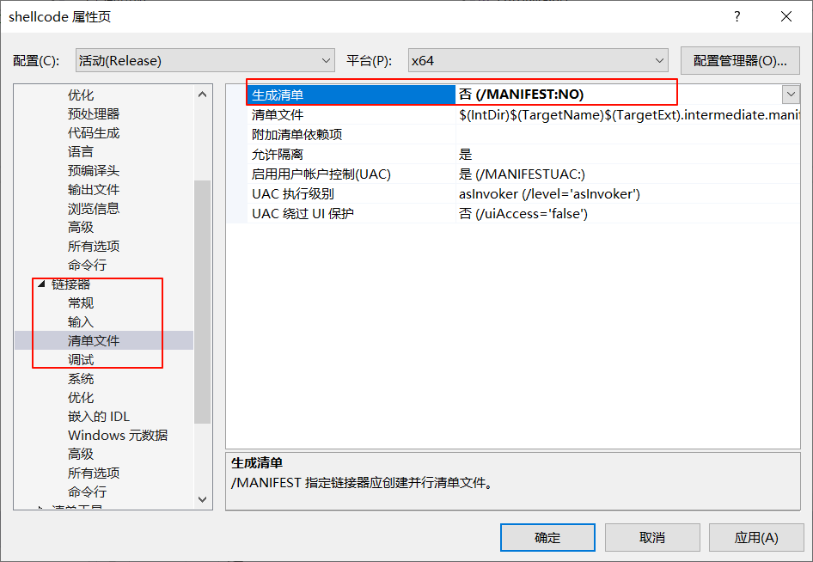

Sheet5
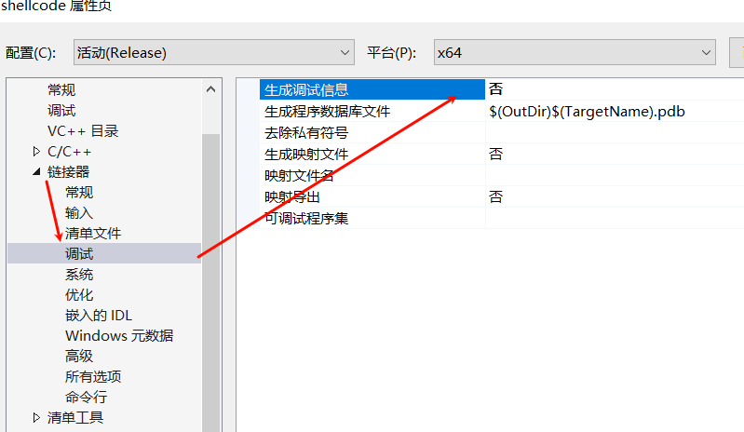
关闭调试信息后，就无法调试

Sheet6
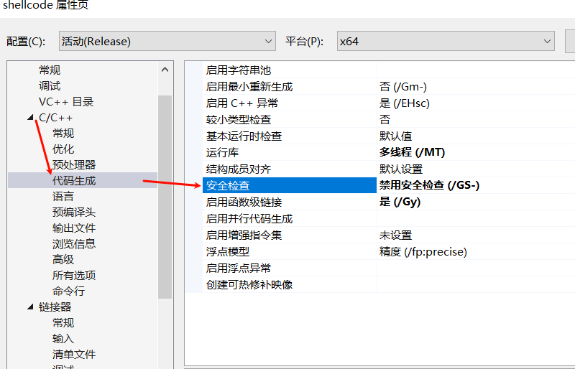

Sheet7
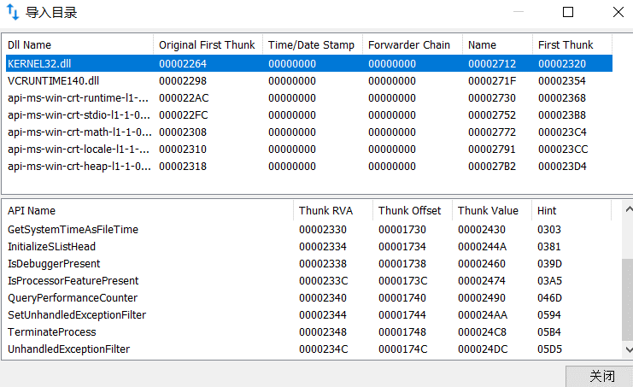
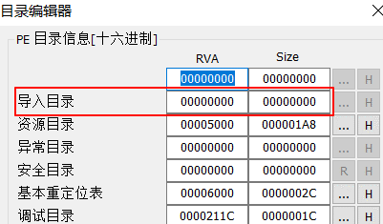
x86 没修改入口点前
在原来的入口点 编译器会添加很多操作， | 入口点改变后，导入表没了，需要自己导入

